grafici batterie
...
Numero di trasmissioni
 | Samsung Galaxy S5 | Samsung Galaxy S4 | Samsung Galaxy S3 | LG G3 | LG G2 | iPhone 6 plus | iPhone 6 | iPhone 5 | Google Nexus 5 | Google Nexus 6 | Nokia Lumia 930 | Nokia Lumia 1020
2.00E+03 | 416 | 368 | 288 | 310 | 358 | 380 | 266 | 296 | 222 | 304 | 290 | 266
8.19E+05 | 414 | 366 | 288 | 308 | 356 | 378 | 264 | 294 | 222 | 302 | 288 | 266
2.10E+06 | 410 | 364 | 284 | 306 | 354 | 374 | 262 | 290 | 218 | 300 | 286 | 264
5.24E+07 | 298 | 266 | 210 | 242 | 272 | 282 | 192 | 190 | 174 | 242 | 218 | 196
2.10E+08 | 162 | 146 | 116 | 146 | 156 | 158 | 102 | 92 | 104 | 150 | 126 | 110
5.24E+08 | 84 | 76 | 60 | 80 | 84 | 84 | 54 | 44 | 56 | 86 | 68 | 56
8.39E+08 | 56 | 50 | 42 | 56 | 58 | 56 | 36 | 30 | 38 | 60 | 46 | 38
1.07E+09 | 44 | 42 | 32 | 44 | 46 | 46 | 28 | 24 | 32 | 48 | 38 | 30
5.37E+09 | 8 | 8 | 6 | 8 | 8 | 8 | 6 | 4 | 6 | 10 | 8 | 6
Durata
 | Samsung Galaxy S5 | Samsung Galaxy S4 | Samsung Galaxy S3 | LG G3 | LG G2 | iPhone 6 plus | iPhone 6 | iPhone 5 | Google Nexus 5 | Google Nexus 6 | Nokia Lumia 930 | Nokia Lumia 1020
2.00E+03 | 3.47 | 3.08 | 2.41 | 2.59 | 2.99 | 3.17 | 2.22 | 2.47 | 1.86 | 2.54 | 2.42 | 2.23
8.19E+05 | 3.45 | 3.06 | 2.4 | 2.57 | 2.98 | 3.15 | 2.21 | 2.45 | 1.85 | 2.53 | 2.4 | 2.22
2.10E+06 | 3.42 | 3.04 | 2.38 | 2.56 | 2.96 | 3.12 | 2.19 | 2.42 | 1.83 | 2.51 | 2.39 | 2.2
5.24E+07 | 2.49 | 2.23 | 1.76 | 2.03 | 2.27 | 2.35 | 1.6 | 1.59 | 1.45 | 2.02 | 1.83 | 1.64
2.10E+08 | 1.35 | 1.22 | 0.97 | 1.23 | 1.31 | 1.32 | 0.86 | 0.77 | 0.87 | 1.26 | 1.06 | 0.92
5.24E+08 | 0.7 | 0.64 | 0.51 | 0.68 | 0.71 | 0.7 | 0.45 | 0.38 | 0.48 | 0.72 | 0.57 | 0.48
8.39E+08 | 0.47 | 0.43 | 0.35 | 0.47 | 0.49 | 0.48 | 0.3 | 0.25 | 0.33 | 0.5 | 0.39 | 0.33
1.07E+09 | 0.38 | 0.35 | 0.28 | 0.38 | 0.39 | 0.39 | 0.24 | 0.2 | 0.27 | 0.41 | 0.32 | 0.26
5.37E+09 | 0.08 | 0.07 | 0.06 | 0.08 | 0.08 | 0.08 | 0.05 | 0.04 | 0.06 | 0.09 | 0.07 | 0.05
iPhone 6 | iPhone 5 | Google Nexus 5 | Google Nexus 6 | Nokia Lumia 930 | Nokia Lumia 1020
266 | 296 | 222 | 304 | 290 | 266
264 | 294 | 222 | 302 | 288 | 266
262 | 290 | 218 | 300 | 286 | 264
192 | 190 | 174 | 242 | 218 | 196
102 | 92 | 104 | 150 | 126 | 110
54 | 44 | 56 | 86 | 68 | 56
36 | 30 | 38 | 60 | 46 | 38
28 | 24 | 32 | 48 | 38 | 30
6 | 4 | 6 | 10 | 8 | 6
...
iPhone 6 | iPhone 5 | Google Nexus 5 | Google Nexus 6 | Nokia Lumia 930 | Nokia Lumia 1020
2.22 | 2.47 | 1.86 | 2.54 | 2.42 | 2.23
2.21 | 2.45 | 1.85 | 2.53 | 2.4 | 2.22
2.19 | 2.42 | 1.83 | 2.51 | 2.39 | 2.2
1.6 | 1.59 | 1.45 | 2.02 | 1.83 | 1.64
0.86 | 0.77 | 0.87 | 1.26 | 1.06 | 0.92
0.45 | 0.38 | 0.48 | 0.72 | 0.57 | 0.48
0.3 | 0.25 | 0.33 | 0.5 | 0.39 | 0.33
0.24 | 0.2 | 0.27 | 0.41 | 0.32 | 0.26
0.05 | 0.04 | 0.06 | 0.09 | 0.07 | 0.05
...

hp. 1.0
...
 |  |  |  |  |  |  |  |  | Consumo medio energia [mw]
Tx attive per min | Tx passive per min | Tx Interval [s] | Msg. Size (80bit - 376bit) |  |  |  |  | msg. type
 |  |  | Header pck. [B] (8) | PDU [B] (2-39 B) |  |  | Tot. [b]
 |  |  |  | header pdu [B] (2) | PDU [B] (0-33) | MIC [B] (4)
1 | 0 | 0.003 | 8 | 2 | 0 | 0 | 80 | empty msg. | 0.00075 | 0.00075
1 | 1 | 0.003 | 8 | 2 | 0 | 0 | 80 | empty msg. | 0.0015 | 0.0015

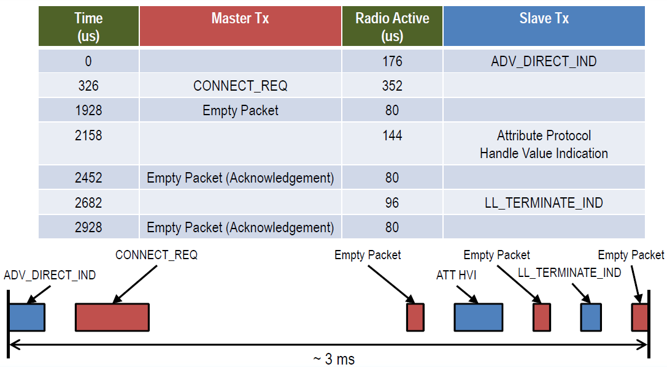
 |  |  | 297 ==> 1 finestra
 |  |  | 621 ==> 2 finestre
 |  |  | 945 ==> 3 finestre

 |  |  | hop di 324

hp.2.0
Tempo di trasmissione
...
Consumo energetico
...
 | Energy consumption |  |  | NOTE
Upper Buond of Tot Tx Time [ms]
...
 | min [mW] | avg [mW] | max [mW] |  | AVG T Tx
15.678 | 0.003008 | 0.009343 | 0.015678 | Trasmission of an empty packet - DIRECT mode - no controls (copied the slide)
15.63 | 0.002896 | 0.009263 | 0.015630 | Trasmission of an empty packet - INDIRECT mode - no controls (similar to the slide) | 0.009263
15.63 | 0.003412 | 0.009521 | 0.015630 | Trasmission of a full packet - INDIRECT mode - no controls | 0.009521
15.63 | 0.008372 | 0.012001 | 0.015630 | Trasmission of a full window - INDIRECT mode - no controls | 0.012001
60.63 | 0.049024 | 0.054827 | 0.060630 | Trasmission of a 2kB msg - INDIRECT mode - no controls | 0.054827
18975.63 | 18.965360 | 18.970495 | 18.975630 | Trasmission of a 800kB image - INDIRECT mode - no controls | 18.970495
48555.63 | 48.547648 | 48.551639 | 48.555630 | Trasmission of a 2MB Multiple Contents Page - INDIRECT mode - no controls | 48.551639
1213643.13 | 1,213.632192 | 1,213.637661 | 1,213.643130 | Trasmission of a 50MB Multiple Contents Page - INDIRECT mode - no controls | 1213.637661
4854533.13 | 4,854.521048 | 4,854.527089 | 4,854.533130 | Trasmission of a 200MB Multiple Contents Page - INDIRECT mode - no controls | 4854.527089
12136305.63 | 12,136.298792 | 12,136.302211 | 12,136.305630 | Trasmission of a 500MB Multiple Contents Page - INDIRECT mode - no controls | 12136.302211
19418085.63 | 19,418.076504 | 19,418.081067 | 19,418.085630 | Trasmission of a 800MB Multiple Contents Page - INDIRECT mode - no controls | 19418.081067
24855150.63 | 24,855.137968 | 24,855.144299 | 24,855.150630 | Trasmission of a 1GB Multiple Contents Page - INDIRECT mode - no controls | 24855.144299
124275683.13 | 124,275.676388 | 124,275.679759 | 124,275.683130 | Trasmission of a 5GB Multiple Contents Page - INDIRECT mode - no controls | 124275.67976

 | Energy consumption |  |  | NOTE
Upper Buond of Tot Tx Time [ms]
...
 | min [mW] | avg [mW] | max [mW]
60.678 | 0.024536 | 0.027437 | 0.030339 | Trasmission of a 2k msg - INDIRECT mode - ADV_IND DATA PDU control
 | 0.000000 | 0.000000 | 0.000000
 | 0.000000 | 0.000000 | 0.000000
...

